대표이사
▣ 대표이사 이력서
성명(한글) | 이 인 찬 | 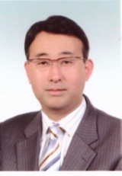
성명(영문) | Lee, In Chan
성명(한자) | 李 寅 燦
주민등록번호 | 620210-1041824
현 주 소 | 서울특별시 서초구 고무래로 35, 반포리체 APT 109동 2403호
연락처 1 | 02-593-2676
연락처 2 | 010-3687-2676

경력 구분 | 기간 | 학교 및 회사명 | 전공 및 분야
중학교 | 1974년 3월 ~ 1977년 2월 | 명지중학교
고등학교 | 1977년 3월 ~ 1980년 2월 | 동국대부속 고등학교
대학교 | 1981년 3월 ~ 1986년 2월 | 연세대학교 | 기계공학과
대학원 | 1986년 3월 ~ 1988년 2월 | KAIST 대학원 과정 | 기계공학과
경력사항 | 1988년 03월 2일 ~ 1990년 04월 30일 | 현대중공업㈜ | 연구원
 | 1990년 05월 1일 ~ 1997년 03월 10일 | 만도기계중앙연구소 | 연구개발2실 시스템팀 선임연구원
 | 1997년 04월 5일 ~ 1998년 09월 10일 | 서문기술 | CAE 사업부장
 | 1998년 10월 19일 ~ 현재 | ㈜신호시스템 | 대표이사

약도
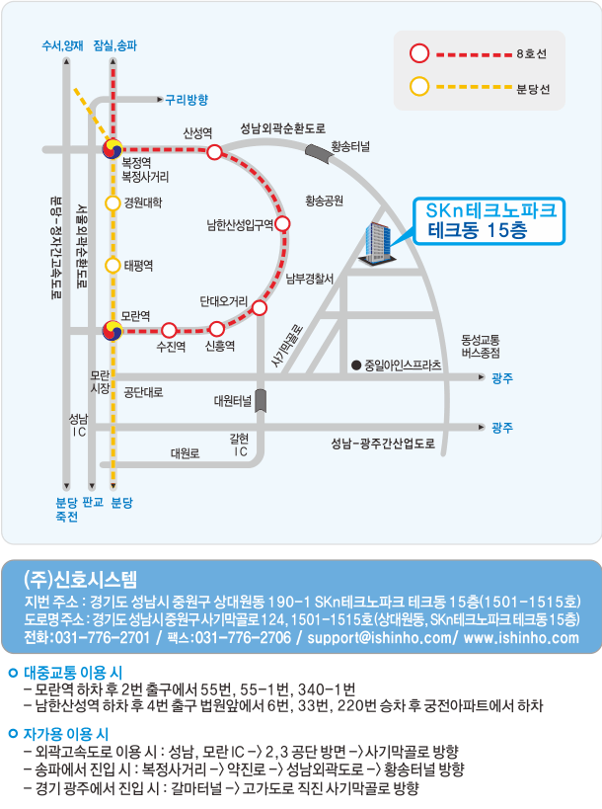

약도 변경

